Sheet1
图1｜水槽横跨式沥水收纳架 | 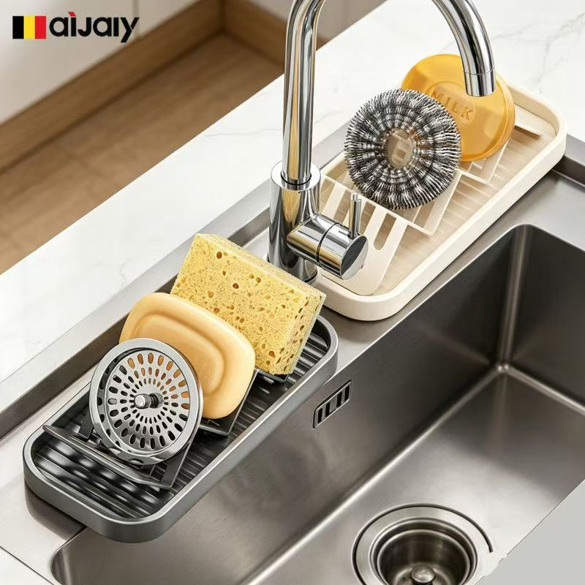
画面拆解
任务： 展示窄长沥水架横跨水槽边缘、分类放置清洁用品并直接沥水。
商品约束： 同屏出现产品；均有纵向排水肋条及直立分隔支撑，不能变成宽篮、双层架或封闭盒。
构图： 约40°高位俯拍，产品沿左下至右上形成对角线。深灰架位于左下前景，奶白架位于右上中景，高弧水龙头位于中央，右下保留空水槽和排水口。
核心主体： 深灰架依次放圆形不锈钢滤网盖、浅黄色香皂、直立黄色多孔海绵；奶白架放正面朝镜头的钢丝球刷头和黄色圆形刷具。
摆放朝向： 两架长轴均朝左下—右上；滤网和钢丝球圆形正面朝镜头。
人物： 无人物、无手部。
背景： 双槽不锈钢水槽、中央镀铬水龙头、白色台面。
文字： 无文字
放大模块： 无。
对比模块： 无；两种颜色属于并列展示，不构成优劣对比。
光影与材质： 镀铬水龙头和水槽高光清楚；架体哑光；海绵孔洞、钢丝纤维、滤网拉丝纹理可辨。
精准提示词
生成1:1正方形厨房电商商品图，约40°高位俯拍、三分之四视角。双槽不锈钢水槽上，产品沿左下至右上对角线平行摆放。左下前景为深枪灰色架，带规则纵向排水肋条，依次直立放置正面可见的圆形不锈钢水槽滤网盖、浅黄色香皂、黄色多孔海绵；右上中景为奶白色架，放置正面朝镜头的圆形钢丝球刷头和黄色圆形刷具。高弧形镀铬水龙头从两架之间升起，右下保留空水槽及圆形排水口。两架尺寸比例真实，边框连续，所有物品有明确支撑、不悬浮。不生成文字。无人物、无尺寸线、无功能小窗。
 | 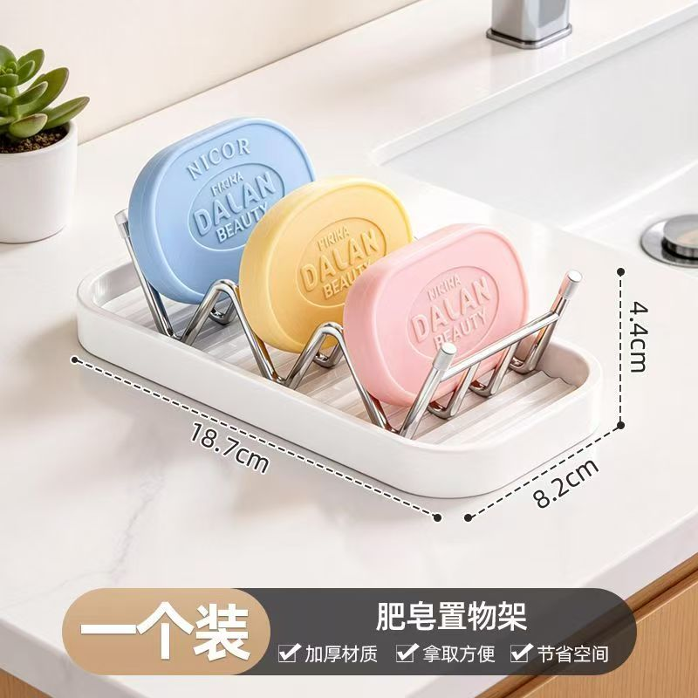

图2｜三位肥皂置物架尺寸图
画面拆解
任务： 展示一只置物架同时竖放三块肥皂，并明确长宽高及单件装卖点。
商品约束： 白色圆角长方形接水底托，内部为三组银色V/U形分隔支架，共三个独立皂位；不能画成三只独立皂盒。
构图： 商品居中略偏上，约占画面60%；高位三分之四视角；底部约18%为横向信息条。
核心主体： 左后浅蓝、中央浅黄、右前浅粉三块圆角方形肥皂，全部竖立、正面朝镜头，形成前后阶梯。
人物： 无。
背景： 水槽旁台面，左后小盆栽，右后露出水槽和龙头底座。
文字： 底栏“N个装（N对应sku要卖的数量）”“肥皂置物架”“加厚材质／拿取方便／节省空间”。
放大、对比： 均无。
光影与材质： 白色底托哑光，银色支架有细窄高光，肥皂表面细腻、边角圆润。
1:1正方形电商尺寸卖点图，高位三分之四视角。一只白色圆角长方形接水底托居中，占画面约60%，底托内安装三组连续银色金属V/U形分隔支架，严格形成三个独立竖放槽。三块圆角方形肥皂分别为左后浅蓝、中央浅黄、右前浅粉，正面朝镜头，前后阶梯错位，不能相互遮挡；皂面只保留浅浮雕压纹。底部预留约18%横向信息条。中文和数字后期添加。无人物、无功能小窗。

图3｜无杆款水槽清洁用品收纳篮 | 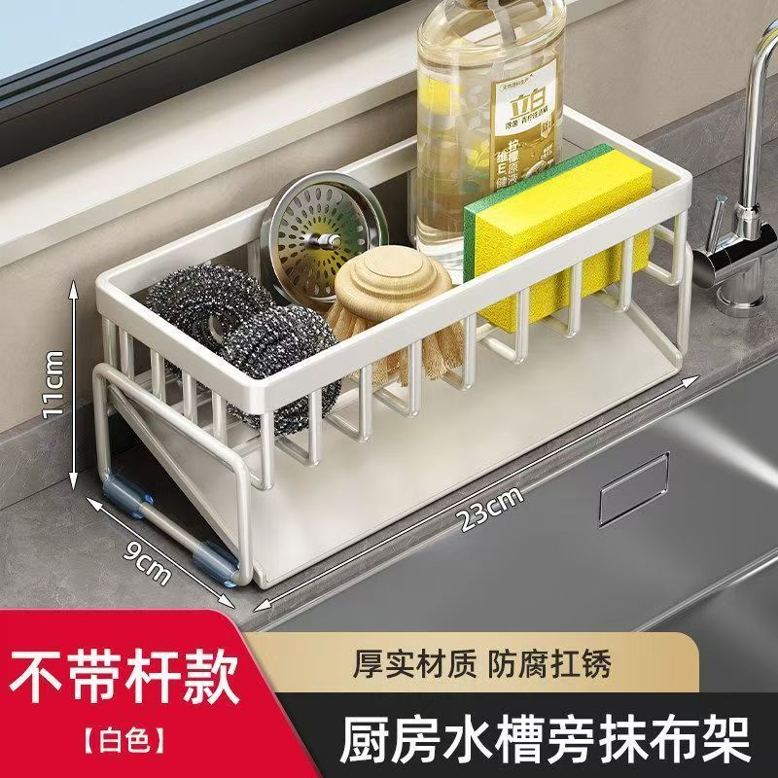
画面拆解
任务： 展示无高位挂杆款收纳篮的紧凑尺寸、多物收纳和底部接水功能。
商品约束： 奶白色开放式长方篮，厚圆角上框，四周均匀竖杆，底部完整接水盘；无高位抹布杆。尺寸23×9×11cm。
构图： 左前上方约35°俯拍；篮筐长轴由左前指向右后；下方约20%为标题区。
核心主体： 从左至右放黑银钢丝球、圆形不锈钢滤网、木柄圆头刷、透明洗洁精瓶、黄绿双面海绵。
人物： 无。
背景： 水槽后侧窄台面，右侧露出水龙头和水槽边缘。
文字： “对应产品颜色款式”“厚实材质 防腐扛锈”“厨房水槽旁抹布架”
放大、对比： 均无。
光影与材质： 奶白框体哑光；钢丝球粗糙反光；透明瓶透光；海绵孔隙清楚。
精准提示词
生成1:1正方形厨房收纳参数图，左前上方约35°俯拍。一只奶白色无高位挂杆的长方形开放式收纳篮位于中央偏左，厚圆角上框、四周均匀竖向支撑杆、底部完整浅色接水盘。篮筐长轴从左前延伸至右后，左短边和右侧长边同时可见。篮内从左至右紧凑摆放黑银钢丝球、正面可见的圆形不锈钢滤网、木柄圆头刷、透明洗洁精瓶、黄绿双面海绵。四周预留三组尺寸箭头，底部预留约20%标题栏。无人物、无额外挂杆、无放大框。

图4｜双杆奶白色厨房收纳架 | 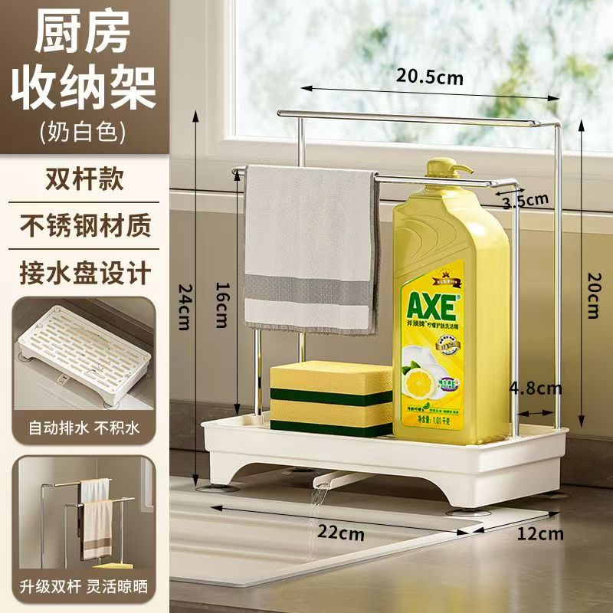
画面拆解
任务： 展示双杆挂布、瓶刷分区、接水盘和自动导水结构。
商品约束： 奶白色矩形接水底座，四只短脚抬高；银色框架包含前低、后高两根横杆；底座前下方有拱形排水口和短导水嘴。不能增加侧板或篮壁。
构图： 左侧约28%为文字和两个功能小窗，右侧约72%为主产品；正面略偏右三分之四视角。
核心主体： 前低杆搭灰白毛巾；底托左侧放黄绿海绵，右侧放黄色泵头洗洁精；后方高杆完整露出；导水嘴排出一小股水。
朝向： 高杆在后、低杆在前。
人物： 无。
背景： 靠窗台面。
文字： “厨房收纳架”“双杆款／不锈钢材质／接水盘设计”
放大模块： 左侧上窗展示开孔接水盘和排水；下窗展示双杆分别挂毛巾。
对比模块： 无。
光影与材质： 不锈钢杆高光明确；底座哑光；毛巾织物、海绵孔洞、透明瓶和细小水流真实。
精准提示词
1:1正方形电商结构尺寸图，左侧28%固定信息栏，右侧72%主产品。双杆厨房收纳架以正面略偏右的三分之四视角呈现：22cm横向、12cm纵深的圆角矩形接水底座，四只短脚抬高，底座前下方中央有拱形排水结构和向外伸出的短导水嘴，导水嘴排出少量清水。银色不锈钢框架从底座两侧升起，后方一根高横杆，前方一根低横杆。前杆左侧搭灰白折叠毛巾，底托左侧放黄绿双面海绵，右侧放黄色泵头洗洁精。左栏预留标题、三行卖点和上下两个功能窗：开孔接水盘俯视、双杆挂布。所有参数和中文后期添加。
 | 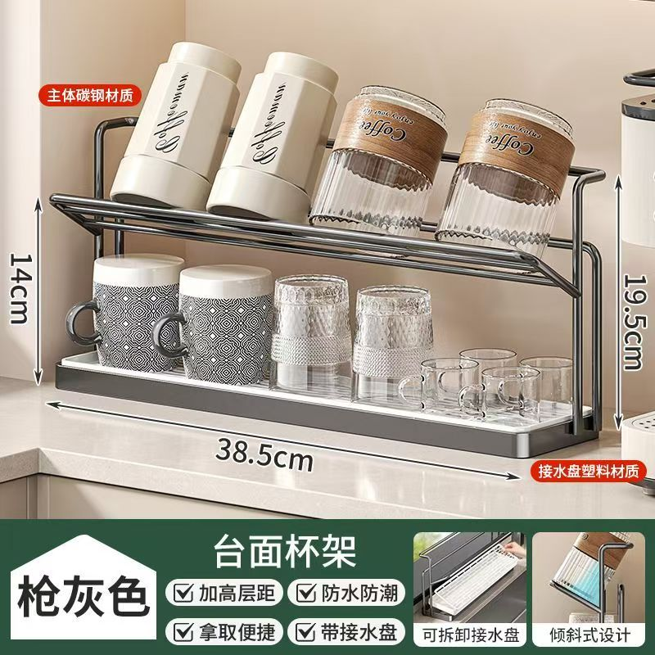
图5｜枪灰色双层台面杯架
画面拆解
任务： 展示双层杯架容量、倾斜沥水、接水盘和整体尺寸。
商品约束： 枪灰色金属双层架，底座长38.5cm；上层为向前下方倾斜的杯位架；下层为平直接水盘和开放空间。不能增加第三层。
构图： 产品横向居中，占上部约75%；略高的正面偏左三分之四视角；底部约21%为信息栏和两个小窗。
核心主体： 上层左侧两只白色保温杯，中右两只带棕色杯套的透明杯，全部倒置或斜置；下层放两只黑白纹马克杯、两只倒扣透明杯、多只小透明耳杯。
人物： 主图无人；接水盘小窗出现一只手。
背景： 台面与水槽边缘。
文字： “主体碳钢材质”“接水盘塑料材质”“对应产品颜色”“台面杯架”。
放大模块： 手抽接水盘；杯体倾斜沥水侧面。
对比模块： 无。
光影与材质： 枪灰碳钢半哑；透明杯折射清楚；马克杯釉面和棕色杯套纹理可辨
精准提示词
生成1:1正方形双层台面杯架电商主图。枪灰色碳钢杯架横向居中，占画面上部约75%，正面偏左、略高三分之四视角；上层为向前下方倾斜的金属杯位架并带后侧防落框，下层为开放空间和完整长接水盘。上层左侧两只白色保温杯、中右两只带棕色杯套的透明玻璃杯，全部斜置或倒置、杯口朝下前方；下层从左至右排列两只黑白几何纹马克杯、两只倒扣透明杯和多只小透明耳杯。底部预留约21%信息栏，并嵌入“手抽接水盘”和“杯体倾斜沥水”两个小窗。不得增加层数。
 | 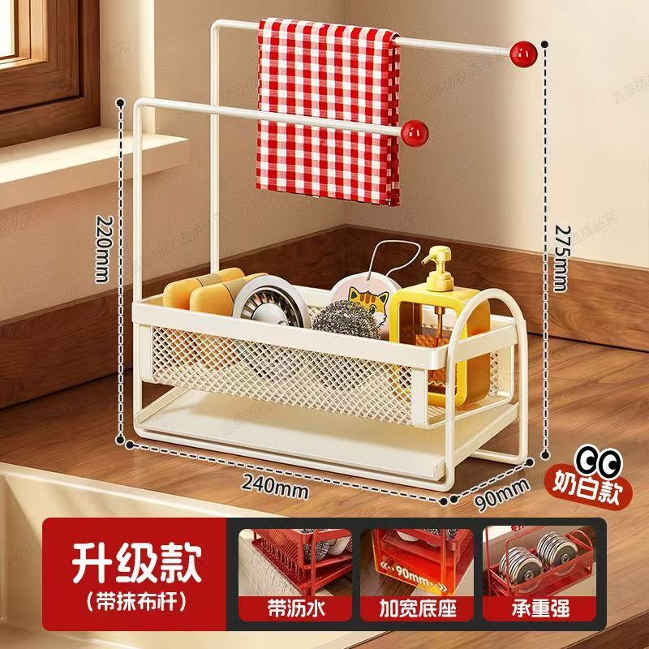
图6｜奶白色带抹布杆收纳篮
画面拆解
任务： 展示升级款收纳篮的双杆晾布、紧凑占地、加宽底座、接水及承重能力。
商品约束： 奶白色金属框架；底篮约240×90mm；前侧为菱形网孔；底部带接水盘；前后两根不同高度的晾布杆，杆端为红色圆帽；前杆高约220mm，后杆高约275mm。
构图： 主图占上方约78%；正面略偏右的高位三分之四视角；底部为红黑卖点区。
核心主体： 后方高杆搭红白方格抹布；前杆空置。底篮内放黄色香皂、圆形滤网、钢丝球、猫图案清洁器、黄色透明泵瓶。
人物： 无。
背景： 水槽旁台面和左后窗台。
文字： “升级款（带抹布杆）”“带沥水／加宽底座／承重强”。
放大模块： 沥水托盘、加宽底座、承重展示。
对比模块： 无；“升级款”只是型号标签。
光影与材质： 奶白喷涂金属、红色圆帽、菱形网孔、棉织抹布和透明瓶体质感清楚。
精准提示词
:1正方形电商参数图。奶白色升级款带抹布杆清洁收纳篮位于中央，正面略偏右、高位三分之四视角。下部为240mm长、90mm深的矩形篮体，前侧完整奶白色菱形网孔面，底部有平整接水盘；框架两侧向上延伸，形成前低后高两根与长边平行的晾布杆，前杆约220mm、后杆最高约275mm，杆端均带红色圆帽。后方高杆正中搭红白方格抹布，前杆空置。底篮从左至右放黄色香皂、圆形金属滤网、钢丝球、小型猫图案清洁器、黄色透明泵瓶。底部预留红黑信息区及三个功能窗：沥水托盘、加宽底座、承重展示。
 | 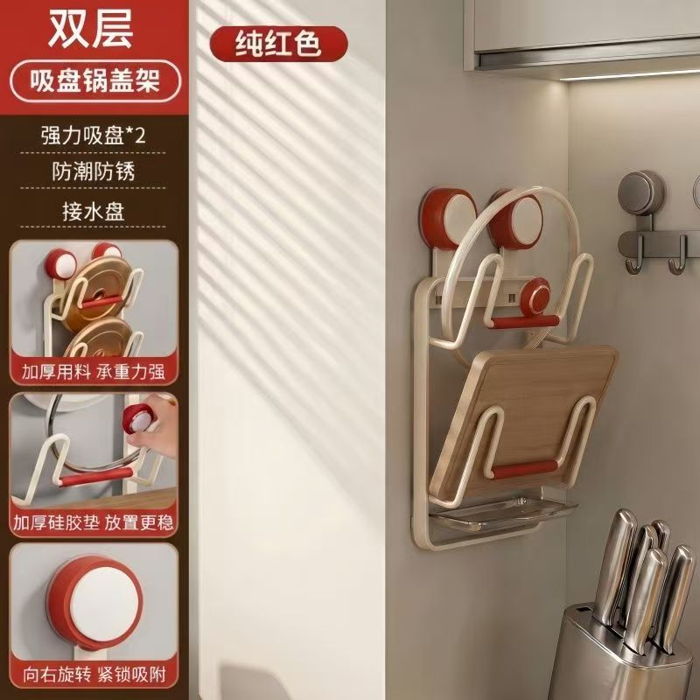
图7｜双层吸盘锅盖架
画面拆解
任务： 展示双层壁挂锅盖架的吸盘安装、双层承托、防潮防锈、硅胶稳定和接水功能。
商品约束： 奶白色金属线材；上方两只红白圆形旋拧吸盘；上下各一组U形承托臂；接触位置带红色硅胶横垫；底部有浅透明接水盘。不能增加第三层。
构图： 左侧约27%信息栏，右侧约73%安装主图；接近平视并略向下。
核心主体： 上层放圆形锅盖，下层放方圆角木质锅盖；锅盖面近竖直并朝镜头。
人物： 主图无人；功能窗出现一只手旋紧吸盘。
背景： 厨房竖直墙面；右侧小挂钩、下方刀具筒只作位置参照。
文字： “对应层数”“吸盘锅盖架”“强力吸盘×2／防潮防锈／接水盘”。
放大模块： 加厚架体承重；手旋吸盘及硅胶垫；吸盘单体旋转锁紧。
对比模块： 无。
光影与材质： 奶白喷涂线框半哑；红色硅胶光泽柔和；木纹锅盖纹理顺直；透明接水盘轮廓清晰。
精准提示词
生成1:1正方形双层吸盘锅盖架功能图，左侧27%竖向信息栏，右侧73%安装主图。奶白色金属线材锅盖架垂直贴墙，通过上方左右两只红白圆形旋拧吸盘固定；严格只有上下两层，每层由成对U形承托臂组成，接触位置带红色硅胶横垫，最下方有浅透明接水盘。上层竖放一只圆形锅盖，下层竖放一只方圆角木质锅盖，锅盖正面朝镜头并略向后靠。左栏竖排三个功能近景：加厚架体承重、单手旋紧吸盘和硅胶垫、红白吸盘旋转锁紧。主图无人物。
 | 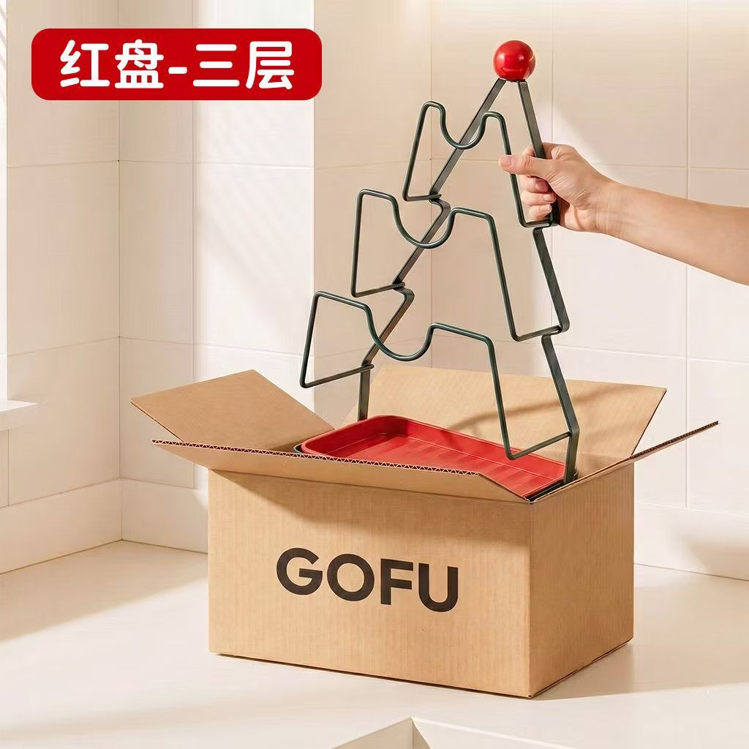
图8｜三层锅盖架开箱图
画面拆解
任务： 通过从包装箱提起产品的动作，展示三层结构、顶部提手和红色底盘。
商品约束： 深墨绿近黑色金属线架，严格三层；每层有左右对称U形承托口；两侧斜向上收拢；顶部有亮红色球形提手；红色长方形底盘仍位于纸箱内。
构图： 打开纸箱位于下半部中央；架体从箱内竖直升起；右手由画面右侧伸入；左上为红色标题块。
核心主体： 上中下三组U形槽等距排列，顶部红球居中，红色托盘水平躺在箱中。
人物： 仅成年人的右手和部分前臂，五指环握顶部斜杆。
背景： 瓦楞纸箱、承托面和后方墙面。
文字： 左上“红盘-三层”；箱体正面品牌位。
放大、对比： 均无。
光影与材质： 深色喷涂金属有连续边缘高光；红色球体和托盘光滑；纸箱折痕及瓦楞切边真实。
精准提示词
1:1正方形电商开箱展示图，镜头接近平视并略高于箱沿。一个打开四片箱盖的棕色瓦楞纸箱位于下半部中央，红色长方形接水盘水平留在箱内；深墨绿近黑色金属三层锅盖架从箱中被竖直提起。架体正面朝镜头，两侧斜向上收拢形成三角支架，顶部中央连接一颗亮红色球形提手；从上到下严格只有三组左右对称U形锅盖承托口，层距均匀。成年人的一只右手从画面右侧伸入，五指自然握住顶部右侧斜杆，只显示手和部分前臂。左上预留红色圆角标题块，箱体正面预留品牌位。

图9｜枪灰色多功能刀架卖点图 | 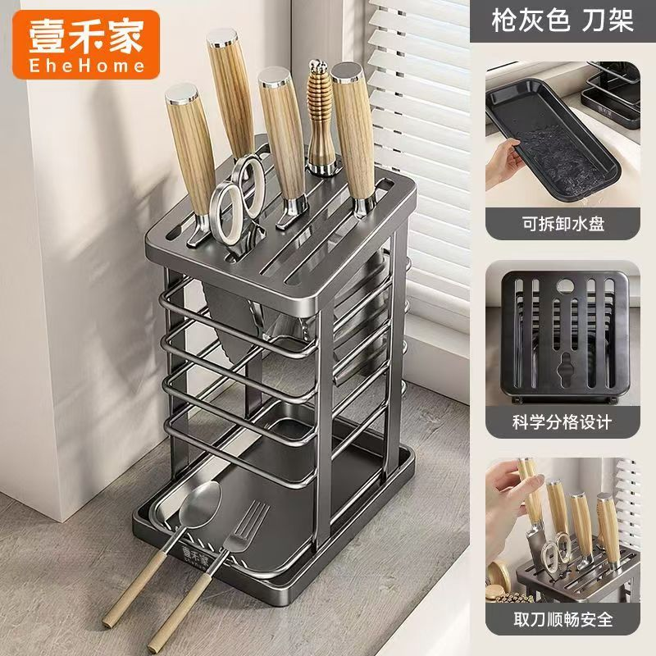
画面拆解
任务： 展示刀具分类插放、厨具分区、底部接水盘及安全取刀。
商品约束： 高立式枪灰金属架；顶部为厚圆角矩形多槽面板；下方高立柱和多层水平围杆形成开放空间；底部有可拆接水盘。不能画成木质刀座或封闭刀筒。
构图： 左侧约72%主图，右侧约28%竖排功能栏；左前上方约30°俯拍。
核心主体： 顶部插约五把浅木纹手柄刀、一把银色剪刀和一件螺旋柄工具；中下层放金属托盘或砧板；底部托盘平放汤勺和餐叉，木柄朝左下伸出。
人物： 主图无人；最下功能窗出现手部取刀。
背景： 窗边台面和百叶窗。
文字： 右上“枪灰色 刀架”；小窗“可拆卸水盘／科学分格设计／取刀顺畅安全”。
放大模块： 手抽接水盘；顶板槽位俯视；手部取刀。
对比模块： 无。
光影与材质： 枪灰金属半哑；刀刃和剪刀亮银；木纹刀柄纵向纹理清楚。
精准提示词
生成1:1正方形多功能枪灰色刀架电商组合图。左侧72%为主图：从左前上方约30°俯拍，一只高立式枪灰金属刀架竖直放在台面，顶部为厚圆角矩形面板，具有多条平行长刀槽、剪刀异形槽和工具孔；下方两根高立柱之间由多层水平金属围杆构成开放收纳空间，底部有完整可拆接水盘。顶部竖直插入约五把浅木纹手柄刀具、一把银色圆环剪刀和一件螺旋柄工具。中下层放金属托盘或砧板样板，最底前方托盘平放金属汤勺和餐叉，木柄朝左下伸出。右侧28%竖排三张功能窗：手抽接水盘、刀槽面板正俯视、单手平稳取刀。

图10｜刀架取刀动作特写 | 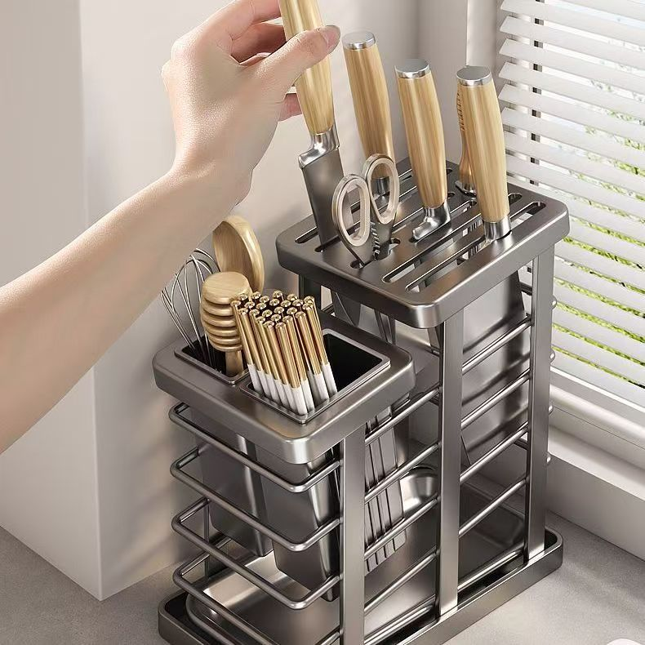
画面拆解
任务： 通过取刀动作展示插槽顺滑、刀具分区和筷勺收纳容量。
商品约束： 与图9同系列枪灰色架；右侧为高位刀具面板和多层围杆；左前附带较低的方形分格筷勺盒；两部分不能合并成封闭箱体。
构图： 产品几乎铺满画面；右侧高架约占55%，左前低盒约占30%；左手臂从左上斜向画面中心。
核心主体： 右侧已插四把木纹手柄刀和一把剪刀；手部正在拔起第五把宽刃刀，刀刃露出约一半。左前收纳盒放木锅铲、打蛋器、圆形木片和成束金白筷子。
人物： 只出现成年人的左手和前臂，五指自然握刀柄。
背景： 窗边台面、右后百叶窗、左侧墙面。
文字、放大、对比： 均无。
光影与材质： 侧光突出木纹手柄、冷银刀刃、枪灰架体边缘和真实皮肤纹理。
精准提示词
1:1正方形无文字产品使用特写，从左前上方约35°俯拍。枪灰色多功能刀架几乎填满画面：右侧为高立式刀架，顶部厚圆角面板开有多条平行刀槽，侧面多层水平围杆及底部接水盘清楚可见；顶部已插四把浅木纹手柄刀和一把银色圆环剪刀。左前连接较低的方形分格筷勺收纳盒，分别放木质锅铲、金属打蛋器、圆形木片和整束金白筷子。一只成年人的左手和前臂从左上斜向伸入，自然握住另一把浅木纹手柄宽刃刀，正沿竖直方向从刀槽拔起，银灰宽刀刃露出约一半，刀槽入口仍然可见。无标题、无参数、无小窗。

图11｜双层吸盘浴室转角置物架 | 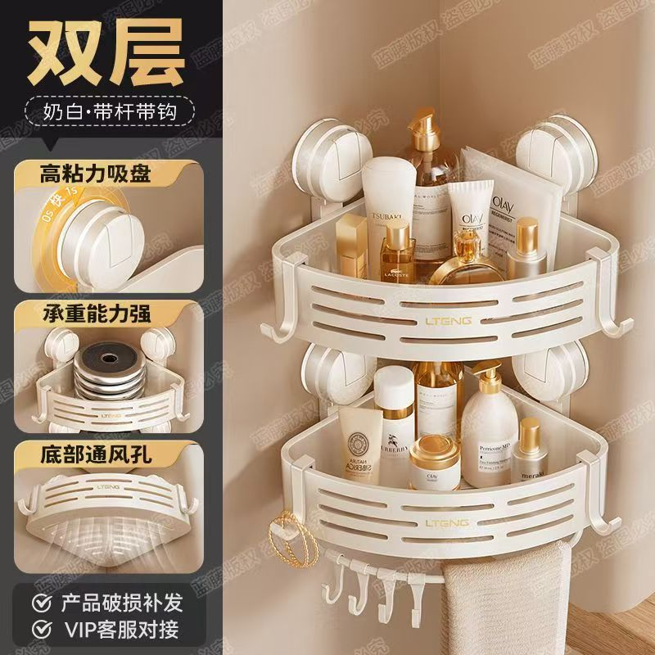
画面拆解
任务： 展示双层转角置物架的免打孔吸盘安装、双层容量、承重、通风排水、挂钩和挂毛巾功能。
商品约束： 奶白色双层90°扇形/三角转角篮；每层前挡板呈弧形并开三条横向长孔；每层左右各有一只大型圆形吸盘，共四只主要吸盘；两侧有挂钩，下层底部有多枚小挂钩和毛巾杆。不能变成矩形架或三层架。
构图： 左侧约34%为黑色信息栏，右侧约66%为主图；接近平视、略向下俯视。
核心主体： 上层放洗护瓶、软管、香水、泵瓶和袋装物；下层放乳液瓶、圆罐和喷瓶；下层左侧挂金色小饰品，底部挂小工具，毛巾杆搭浅色毛巾。
摆放朝向： 架体紧贴两面墙的90°内角；直角端深入墙角，弧形挡板朝镜头；吸盘左右对称。
人物： 无。
背景： 两面墙形成的竖直内角，右下露出少量台面。
文字： “双层”“奶白·带杆带钩”“高粘力吸盘／承重能力强／底部通风孔”。
放大模块： 吸盘0°→15°旋紧；重物承载；篮底长孔仰视。
对比模块： 无。
光影与材质： 奶白主体表面均匀；吸盘外圈有半透明感；玻璃瓶、塑料瓶、软管、金属泵头和毛巾纤维区分明确。
精准提示词
生成1:1正方形双层吸盘浴室转角置物架电商信息图，左侧34%黑色竖向信息栏，右侧66%主产品。产品安装在两面墙形成的90°内角，接近平视并略向下俯视；严格只有上下两只奶白色扇形/三角转角篮，直角端深入墙角，弧形前挡板朝镜头，每块前挡板开三条平行横向长孔。每层后方左右各有一只大型奶白圆形旋拧吸盘，共四只主要吸盘；篮体两侧带外伸挂钩，下层底部有多枚小挂钩和一根横向毛巾杆。上层装高低错落的洗护瓶、软管、香水和泵瓶，下层装乳液瓶、圆罐和喷瓶，瓶体不能遮住全部前挡板长孔；下层左侧挂金色小饰品，底部挂轻型小工具，毛巾杆搭浅色毛巾。左栏竖排三个功能窗：吸盘旋紧、重物承重、篮底通风孔仰视。无人物、无水印。
图12｜庆典小熊双层锅盖架 | 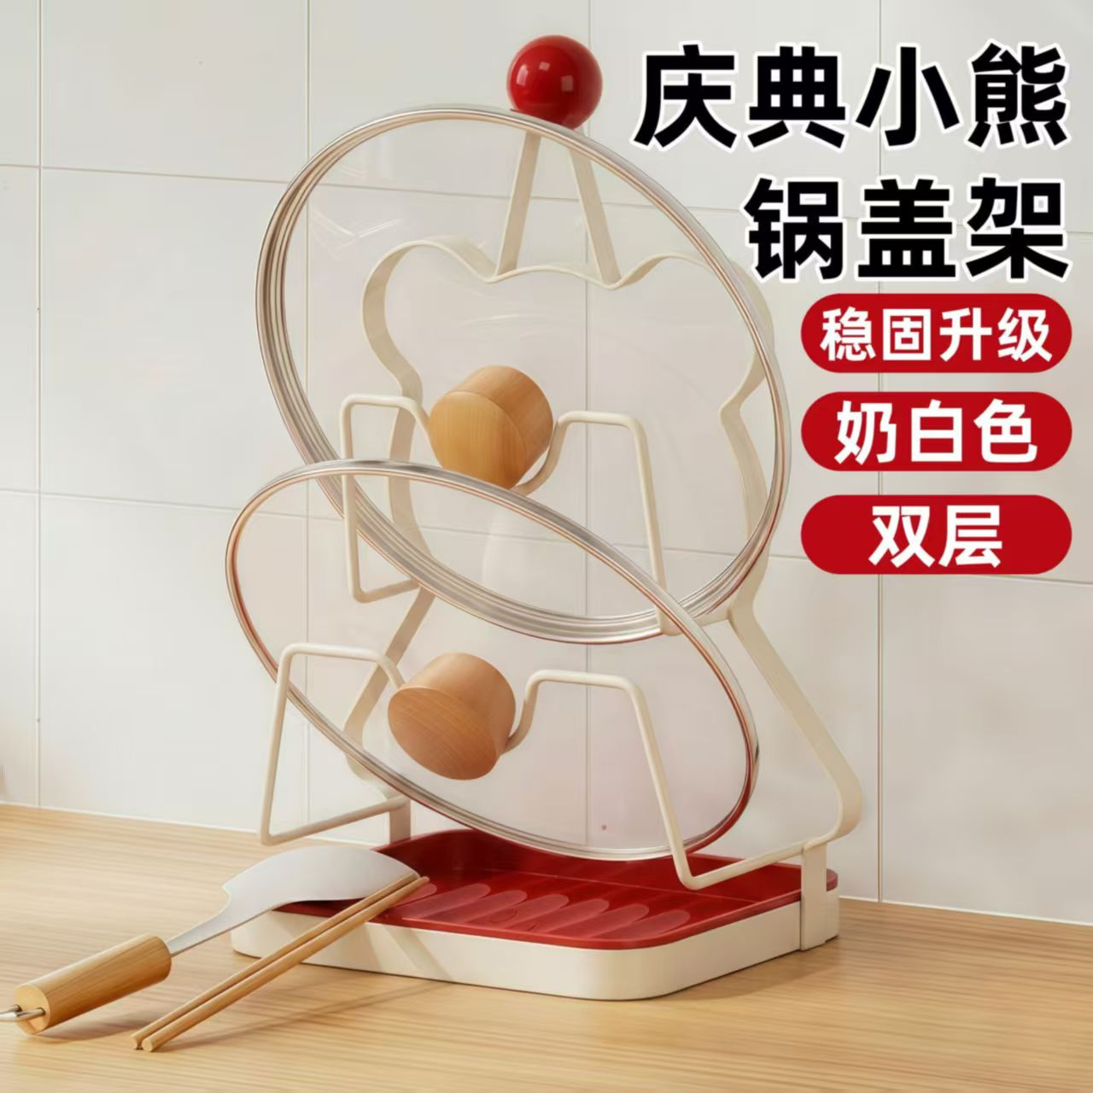
画面拆解
任务： 展示双层锅盖架对大小锅盖的分层收纳、稳定承托及底部接水功能。
商品约束： 奶白色金属线材架，底部为奶白圆角底座和红色导水槽托盘；后方带小熊轮廓支架，顶部一颗红色圆球；严格上下两层，每层有左右对称U形承托臂。
构图： 产品居中偏左，占画面约65%；正面偏左三分之四视角，约10°轻微俯拍；右上约40%为标题及卖点区。
核心主体： 上层放一只较大的透明玻璃锅盖，下层前方放一只较小的透明玻璃锅盖；两只锅盖均带银色包边和浅木色圆柱把手，锅盖略向后倾斜并稳定落在承托臂内。
摆放朝向： 大锅盖位于后上方，小锅盖位于前下方，锅盖正面朝镜头，木质把手朝前；红色接水盘水平置于底座内。
人物： 无人物、无手部。
背景： 产品放在浅木纹台面，后方为带拼缝的浅色瓷砖墙；左下斜放木柄硅胶锅铲和一双木筷。
文字： 右上两行标题“锅盖架”；下方三个红色圆角标签“稳固升级／奶白色／双层”。
放大模块： 无。
对比模块： 无。
光影与材质： 左上方柔光；奶白金属半哑光，红色托盘和圆球表面光滑，玻璃透明、银色包边反光连续，木质把手纹理清楚。
精准提示词
生成1:1正方形厨房收纳电商主图，正面偏左三分之四视角，约10°轻微俯拍。奶白色金属双层锅盖架位于中央偏左，底部为奶白色圆角矩形底座，内部嵌入带凸起导水槽的红色接水盘；后方为向上收拢的小熊轮廓支架，顶部中央带一颗亮红色圆球。架体严格只有上下两层，每层由左右对称的奶白色U形承托臂组成。上层放一只较大的圆形透明玻璃锅盖，下层前方放一只较小的透明玻璃锅盖，两只锅盖均带银色金属包边和浅木色圆柱把手，正面朝镜头、顶部略向后倾斜，下沿稳定落在承托臂内，大锅盖在后上方、小锅盖在前下方。产品置于浅木纹台面，后方为浅色瓷砖墙，左下斜放木柄白色硅胶锅铲和一双木筷。右上预留标题和三条红色圆角卖点标签位置，中文后期添加。无人物、无尺寸线、无放大窗、无对比模块。

